English Form
ID | Product Name | Short Description | Category | Sub-Category | Image | Capacity Range (KW)
1 | High Static Pressure Ducted Unit | GREE GMV, High Static Ducted, Indoor unit | CAC | Ducted Unit |  | 2.2 - 56

2 | General Static Pressure Ducted Unit | GREE GMV, Low Static Ducted, Indoor unit | CAC | Ducted Unit |  | 1.8 - 14

3 | Cassette Unit | GREE GMV- 4 - Way Cassette, Indoor Unit | CAC | 4 - Way Cassette | 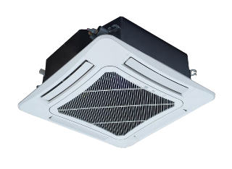 | 2.8 - 16

4 | Cassette Unit | GREE GMV- 8 - Way Cassette, Indoor Unit | CAC | 8 - Way Cassette |  | 2.2 - 16

5 | Cassette Unit | GREE GMV- 8 - Way Cassette Compact, Indoor Unit | CAC | 8 - Way Cassette Compact | 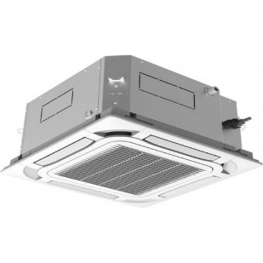 | 1.5 - 5.6

6 | Cassette Unit | GREE GMV- 2 - Way Cassette, Indoor Unit | CAC | 2 - Way Cassette | 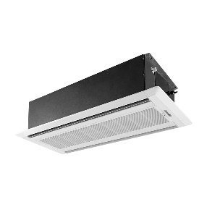 | 2.8 - 8

7 | Cassette Unit | GREE GMV- 1 - Way Cassette, Indoor Unit | CAC | 1 - Way Cassette | 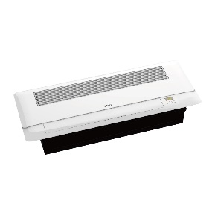 | 2.8 - 5.6

8 | Fresh Air Processing Indoor Unit | GREE GMV fresh air ducted indoor unit | CAC | Ducted Unit | 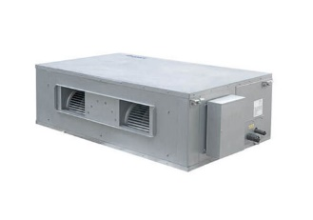 | 12.5 - 45

9 | Wall Mounted Type Unit | GREE GMV, Wall Type Indoor unit | CAC | Wall Type |  | 1.5 - 10

10 | Floor Ceiling Type | GREE GMV,Floor CeilingType Indoor unit | CAC | Floor Ceiling |  | 2.8 - 16

11 | Floor Standing Type | GREE GMV, Floor Standing Type Indoor unit | CAC | Floor Standing |  | 10 & 14

12 | Console Indoor Unit | GREE GMV, Console Type Indoor unit | CAC | Console | 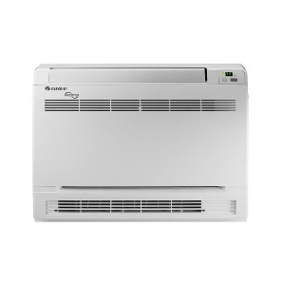 | 2.2 - 5

13 | Concealed Floor Standing | GREE GMV, Concealed Floor Standing Indoor unit | CAC | Concealed Floor Standing | 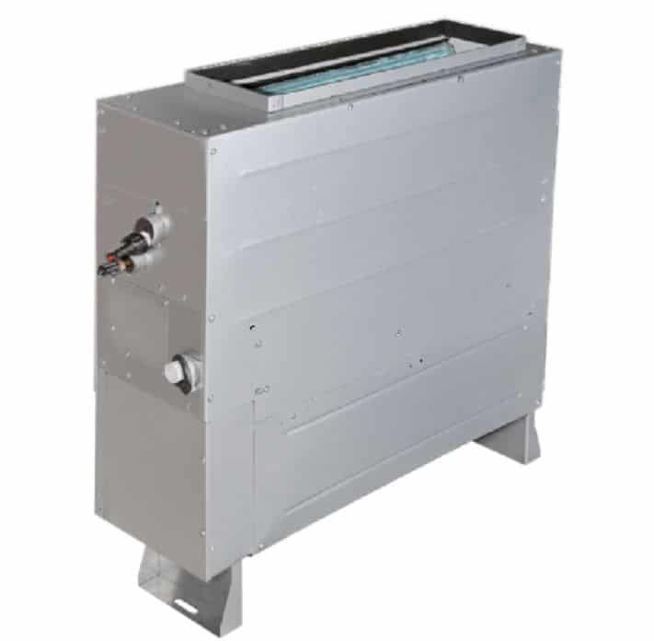 | 2.2 - 7.1

14 | AHU Kit | GREE AHU kit | CAC | AHU Kit | 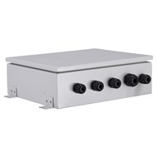 | 3.6 - 56

15 | Heat Recovery Unit | GREE Heat Recovery Unit | CAC | Heat Recovery |  | 350 - 2800 ( )

$$m^{3}/hr$$

16 | Heat Recovery Unit with Dx Coil | GREE Heat Recovery Unit with Dx Coil for fresh air processing | CAC | Heat Recovery Unit with Dx Coil |  | 500 - 1000 ( )

$$m^{3}/hr$$

Arabic Form
الرقم | اسم المنتج | وصف مختصر | التصنيف | الفئة | صورة | الاستطاعة (كيلوواط)
1 | مكيف مخفي كري ذو ضغط استاتيكي عالي | كري، GMV، مكيف مخفي ذو ضغط استاتيكي عالي | GMV | مكيف مخفي |  | 2.2 - 56

2 | مكيف مخفي، كري، ذو ضغط استاتيكي متوسط | كري، GMV، مكيف مخفي ذو ضغط استاتيكي متوسط | GMV | مكيف مخفي |  | 1.8 - 14

3 | سقفي | كري، GMV، مكيف سقفي، 4 اتجاهات | GMV | سقفي |  | 2.8 - 16

4 | سقفي | كري، GMV، مكيف سقفي، 8 اتجاهات | GMV | سقفي | 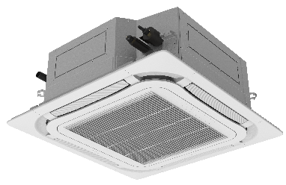 | 2.2 - 16

5 | سقفي | كري، GMV، مكيف سقفي، كومباكت، 8 اتجاهات | GMV | سقفي |  | 1.5 - 5.6

6 | سقفي | كري، GMV، مكيف سقفي، اتجاهين | GMV | سقفي |  | 2.8 - 8

7 | سقفي | كري، GMV، مكيف سقفي، اتجاه واحد | GMV | سقفي |  | 2.8 - 5.6

8 | الوحدة الداخلية لدفع الهواء النقي | كري GMV، الوحدة الداخلية لدفع الهواء النقي | GMV | مكيف مخفي |  | 12.5 - 45

9 | المكيف الجداري | كري GMV، المكيف الجداري | GMV | جداري |  | 1.5 - 10

10 | المكيف السقفي \ الأرضي | كري GMV، المكيف السقفي \ الأرضي | GMV | سقفي \ أرضي |  | 2.8 - 16

11 | المكيف العامودي | كري GMV، المكيف العامودي | GMV | عامودي |  | 10 & 14

12 | CONSOLE | كري، CONSOLE، GMV | GMV | كونسول |  | 2.2 - 5

13 | المكيف العامودي المخفي | كري جي أم في، المكيف العامودي المخفي | GMV | المكيف العامودي المخفي |  | 2.2 - 7.1

14 | AHU Kit | GREE AHU kit | GMV | AHU Kit |  | 3.6 - 56

15 | المبادل الحراري | كري GMV، المبادل الحراري | GMV | المبادل الحراري |  | 350 - 2800 ( )

$$m^{3}/hr$$

16 | مبادل حراري مع كويل | كري GMV، مبادل حراري مع كويل لدفع الهواء النقي | GMV | مبادل حراري مع كويل |  | 500 - 1000 ( )

$$m^{3}/hr$$

